手入力現品票
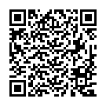
現 品 票 |  |  | 注意事項： |  |  | ロット番号： | F000100333
 |  |  | ※再発行
2024/11/07
 |  |  |  | 個数： | 2 | 2024121
完成部番： |  | 1831-102BB

 |  |  |  |  |  | M108
B１部番：
B２部番：
F１部番： |  |  |  |  |  | M2XC-S3.2DFDRE
F２部番：
L 部番：
R 部番： |  |  |  |  |  |  |  | 32 | " | / | 20 | G
C 部番：
工程： | MC1

